Main
Paypal

 | Price | 95.32 | Buyback FY 2022 | 1150
 | SO | 1,158 | SO comprati | 12
 | MC | 110,381 | Prossimi due trimestri | 6.03
 | Cash | 9,306
 | Debt | 10,198 | Buy back restanti | 11B
 | Net Cash | -892 | 3 anni?
 | EV | 111,273 | 12 trim * 300 stock base comp
 |  |  | 3,6 B
 |  |  | 7,4 B di buybacks
 |  |  | 78 | M di stocks ritirati in 3 anni
 |  |  | 26 | All'anno

Revenues
le loro revenues si possono classificare in due modi:
Transaction Revenues:
tutte le revenues derivanti dalle transazioni sulla loro piattaforma, il numero è ovviamnete legato al TPV o Total Payment Volume.
Revenues from other added services:
tutte quelle revenue derivanti dai servizi dati ai marcanti e consumatori ('partnerships, referral fees, subscription fees, gateway fees, and other services') comprende anche tutti quei ricavi provenienti dagli interessi sui loro loans receivable e costumer balance

Buyback di 15 B di cui 4B in tutto il FY 2022 e di cui 2,25b già effettuato, stock base comp di circa 300 mln trimestre quindi manca 1,15 B di buy back per quest'anno.

Dicono di aver trovato il modo per essere più efficienti e avere una espansione dei margini durante il 2023
0,61 EPS Q3 2022
1,52-1,62 EPS FY 2022

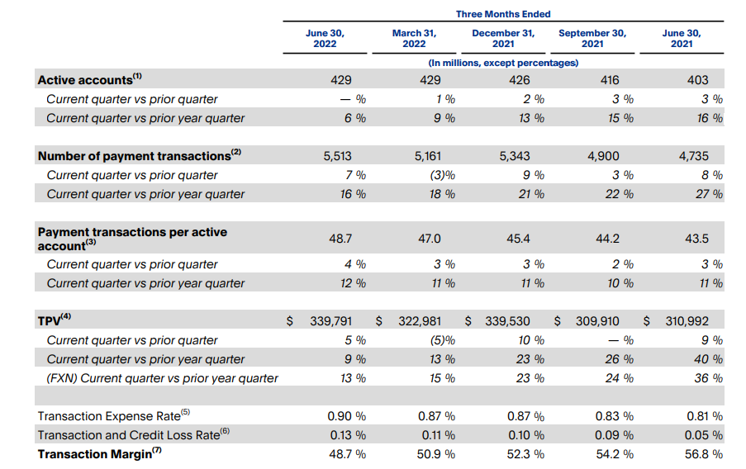
Paypal sta diventando un titolo value? La crescita sembra essersi arrestata

Alta competizione basti pensare a Google Pay, Apple Pay, Amazon Pay, Wise ecc…

